Página1
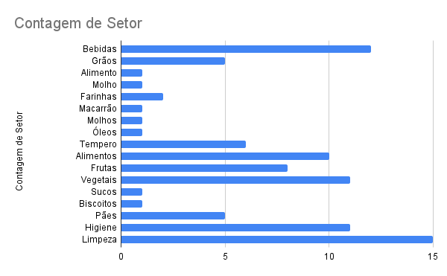
Índice | Produto | Setor | Preço
57 | Água | Bebidas | R$ 3.80
58 | Arroz | Grãos | R$ 20.19
59 | Azeite | Grãos | R$ 25.70
60 | Bolachas E Biscoitos | Alimento | R$ 2.10
61 | Café | Bebidas | R$ 11.29
62 | Chá | Bebidas | R$ 4.05
63 | Milho | Grãos | R$ 2.15
64 | Ervilha | Grãos | R$ 2.61
65 | Extrato De Tomate | Molho | R$ 3.79
66 | Farinha | Farinhas | R$ 3.29
67 | Farofa | Farinhas | R$ 8.82
68 | Feijão | Grãos | R$ 7.49
69 | Leite | Bebidas | R$ 3.07
70 | Macarrão | Macarrão | R$ 4.67
71 | Maionese | Molhos | R$ 7.19
72 | Óleo | Óleos | R$ 7.59
73 | Tempero Pronto | Tempero | R$ 9.59
Comparação de preços da categoria grãos
74 | Batata Palito | Alimentos congelados | R$ 21.90
75 | Frango | Alimentos congelados | R$ 12.59
76 | Hambúrguer | Alimentos congelados | R$ 18.57
77 | Lasanha | Alimentos congelados | R$ 12.98
78 | Linguiça | Alimentos congelados | R$ 17.99
79 | Pão De Queijo | Alimentos congelados | R$ 27.98
80 | Petiscos | Alimentos congelados | R$ 14.50
81 | Pizza | Alimentos congelados | R$ 18.87
82 | Pratos Prontos | Alimentos congelados | R$ 22.55
83 | Banana | Frutas | R$ 4.99
84 | Salsicha Vegana | Alimentos congelados | R$ 25.90
85 | Vegetais congelados | Vegetais | R$ 20.09
86 | Abacate | Frutas | R$ 14.99
87 | Melancia | Frutas | R$ 16.91
88 | Abacaxi | Frutas | R$ 7.99
89 | Mamão | Frutas | R$ 6.49
90 | Manga | Frutas | R$ 2.00
91 | Maçã | Frutas | R$ 6.99
92 | Batata | Frutas | R$ 5.99
93 | Cenoura | Vegetais | R$ 1.49
94 | Tomate | Vegetais | R$ 9.51
Comparação de preços entre Janeiro e Julho em R$
95 | Pimentão | Vegetais | R$ 14.99
96 | Beterraba | Vegetais | R$ 4.65
97 | Pepino | Vegetais | R$ 4.37
98 | Polpas De Frutas Congeladas | Sucos | R$ 2.70
99 | Alho | Tempero | R$ 4.99
100 | Cebola | Tempero | R$ 8.01
101 | Cebolinha | Tempero | R$ 2.99
102 | Salsa | Tempero | R$ 2.49
103 | Coentro | Tempero | R$ 3.03
104 | Couve | Vegetais | R$ 3.79
105 | Alface | Vegetais | R$ 2.99
106 | Rúcula | Vegetais | R$ 4.59
107 | Couve-Flor | Vegetais | R$ 6.98
108 | Repolho | Vegetais | R$ 5.99
109 | Achocolatados | Bebidas | R$ 6.49
110 | Cerveja | Bebidas | R$ 3.99
111 | Energético | Bebidas | R$ 6.98
112 | Refrigerante | Bebidas | R$ 5.44
113 | Suco | Bebidas | R$ 4.25
114 | Vinho | Bebidas | R$ 46.78
115 | Vitamina | Bebidas | R$ 20.00
116 | Vodka | Bebidas | R$ 30.00
117 | Biscoito | Biscoitos | R$ 2.45
118 | Bisnaguinha | Pães | R$ 5.79
119 | Broinha De Milho | Pães | R$ 6.59
120 | Pão De Cachorro-Quente | Pães | R$ 4.99
121 | Pão De Forma | Pães | R$ 5.89
122 | Pão De Hambúrguer | Pães | R$ 10.49
123 | Absorvente | Higiene | R$ 3.69
124 | Algodão | Higiene | R$ 3.00
125 | Condicionador | Higiene | R$ 9.60
126 | Cotonete | Higiene | R$ 6.36
127 | Escova De Dentes | Higiene | R$ 19.90
128 | Hidratantes | Higiene | R$ 49.90
129 | Lâmina De Barbear | Higiene | R$ 29.90
130 | Papel Higiênico | Higiene | R$ 32.15
131 | Pasta De Dente | Higiene | R$ 3.20
132 | Sabonetes | Higiene | R$ 3.45
133 | Shampoo | Higiene | R$ 35.79
134 | Água Sanitária | Limpeza | R$ 3.19
135 | Alvejante | Limpeza | R$ 11.99
136 | Amaciante | Limpeza | R$ 14.29
137 | Desinfetante | Limpeza | R$ 5.45
138 | Detergente | Limpeza | R$ 1.69
139 | Escovinhas | Limpeza | R$ 10.00
140 | Esponja De Aço | Limpeza | R$ 1.27
141 | Luvas De Borracha | Limpeza | R$ 3.94
142 | Pá | Limpeza | R$ 9.60
143 | Pano De Chão | Limpeza | R$ 26.89
144 | Pano De Prato | Limpeza | R$ 3.79
145 | Rodo | Limpeza | R$ 8.90
146 | Sabão Em Barra | Limpeza | R$ 2.50
147 | Sabão Em Pó | Limpeza | R$ 8.19
148 | Vassoura | Limpeza | R$ 12.35

 | Janeiro | Julho | Dezembro
Arroz | 20.19 | 15.30 | 18.21
Azeite | 25.70 | 17.80 | 19
Milho | 2.15 | 5.65 | 7
Ervilha | 2.61 | 6.13 | 7
Feijão | 7.49 | 4.32 | 5

Higiene e limpeza
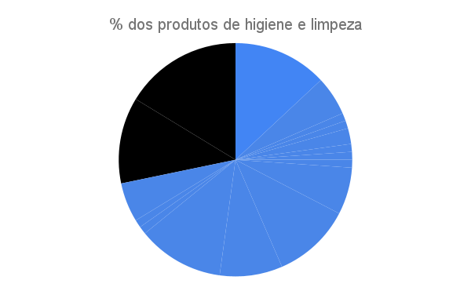

28,3%
Limpeza e higiene
71,7%
Outros

limpeza e higiene 28,3%
outros 71,7%

